상품제안서
스피디 고속 PD20W 일체형 미니 보조배터리 5000mAh (8PIN) | 상품코드: S29013

 |  |  |  |  |  |  | 02-713-8555 | www.synergygift.co.kr
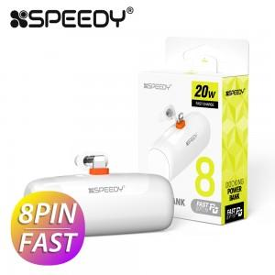

【상세/제작정보】

【인쇄/포장옵션】 | 레이저 / 포장지포장

【공급단가】 | 수량 | 50~ | 100~ | 500~ | 1,000~ | 3,000~
*VAT별도 | 단가 | 6,110원 | 5,960원 | 5,780원 | 5,490원 | 5,400원

【상품 URL】 | https://www.synergygift.co.kr:443/src/goods_detail.php?gdno=29013

